Title
 | الجــــهاز المركزي للاحصـــاء الفلسطـــيني

بيانات فلسطين حول مؤشرات التنمية المستدامة
أهداف التنمية المستدامة لأجندة 2030
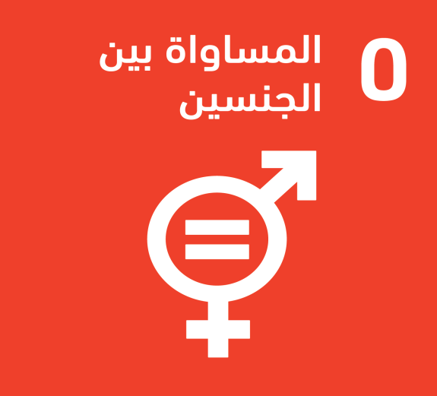
الهدف 5 تحقيق المساواة بين الجنسين وتمكين كل النساء والفتيات

